КАТАЛОГ
Прайс-лист
Наименование теплоизоляционного материала
Минераловатная плита на основе базальтового волокна
Хиты
продаж!
Роквул | ЭКОВЕР
Басвул | ХОТРОК
Парок
Минераловатная плита на основе стекловолкна
Урса | Изовер
Экструзионный пенополистирол
Пеноплэкс | Полиспен
Урса XPS | Теплекс

Другие утеплители
Минераловатная плита по ГОСТу
Пенопласт (Пенополистирол ПСБ-С)
Бренды утеплителя

ЭКОВЕР
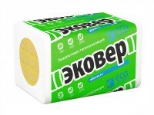
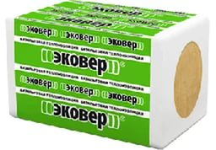
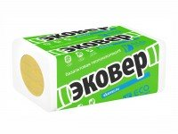
ЭКОВЕР г. Екатеринбург
Марка продукта | Размер |  |  | В упаковке |  |  | Цена в руб с НДС
 | длина | ширина | толщина | штук | м2 | м3 | за м3 | за упаковку
ЭКОВЕР ЛАЙТ 30 | 1000 | 600 | 50 | 12 | 7.2 | 0.36 | 1400 | 504
 | 1000 | 600 | 100 | 6 | 3.6 | 0.36 | 1400 | 504
ЭКОВЕР ЛАЙТ 35 | 1000 | 600 | 50 | 12 | 7.2 | 0.36 | 1500 | 540
 | 1000 | 600 | 100 | 6 | 3.6 | 0.36 | 1500 | 540
ЭКОВЕР ЛАЙТ 45 | 1000 | 600 | 50 | 12 | 7.2 | 0.36 | 1720 | 619.2
 | 1000 | 600 | 100 | 6 | 3.6 | 0.36 | 1720 | 619.2
ЭКОВЕР ВЕНТ-ФАСАД 80 | 1000 | 600 | 50 | 8 | 4.8 | 0.24 | 2500 | 600
 | 1000 | 600 | 100 | 4 | 2.88 | 0.288 | 2500 | 720
 | 1000 | 600 | 150 | 2 | 1.2 | 0.18 | 2500 | 450
ЭКОВЕР ВЕНТ-ФАСАД 90 | 1000 | 600 | 50 | 8 | 4.8 | 0.24 | 2700 | 648
 | 1000 | 600 | 100 | 4 | 2.4 | 0.24 | 2700 | 648
 | 1000 | 600 | 150 | 2 | 1.2 | 0.18 | 2700 | 486
ЭКОВЕР КРОВЛЯ ВЕРХ 160 | 1000 | 600 | 40 | 8 | 4.8 | 0.192 | 4100 | 787.2
 | 1000 | 600 | 50 | 6 | 3.6 | 0.18 | 4100 | 738
 | 1000 | 600 | 100 | 3 | 1.8 | 0.18 | 4100 | 738
ЭКОВЕР КРОВЛЯ ВЕРХ 175 | 1000 | 600 | 30 | 6 | 3.6 | 0.108 | 4350 | 469.8
 | 1000 | 600 | 40 | 7 | 4.2 | 0.168 | 4350 | 730.8
 | 1000 | 600 | 50 | 4 | 2.4 | 0.12 | 4350 | 522
 | 1000 | 600 | 100 | 2 | 1.2 | 0.12 | 4350 | 522
ЭКОВЕР КРОВЛЯ НИЗ 100 | 1000 | 600 | 50 | 8 | 4.8 | 0.24 | 2800 | 672
 | 1000 | 600 | 100 | 4 | 2.4 | 0.24 | 2800 | 672
 | 1000 | 600 | 150 | 2 | 1.2 | 0.18 | 2800 | 504
 | 1000 | 600 | 200 | 2 | 1.2 | 0.24 | 2800 | 672
ЭКОВЕР ЭКОФАСАД 120 | 1000 | 600 | 50 | 8 | 4.8 | 0.24 | 3150 | 756
 | 1000 | 600 | 100 | 4 | 2.4 | 0.24 | 3150 | 756
 | 1000 | 600 | 150 | 2 | 1.2 | 0.18 | 3150 | 567
 | 1000 | 600 | 200 | 2 | 1.2 | 0.288 | 3150 | 907.2
ЭКОВЕР ФАСАД-ДЕКОР ОПТИМА 135 | 1000 | 600 | 50 | 6 | 3.6 | 0.18 | 3500 | 630
 | 1000 | 600 | 100 | 3 | 1.8 | 0.18 | 3500 | 630
 | 1000 | 600 | 150 | 2 | 1.2 | 0.18 | 3500 | 630
 | 1000 | 600 | 200 | 1 | 0.6 | 0.12 | 3500 | 420

HOTROCK
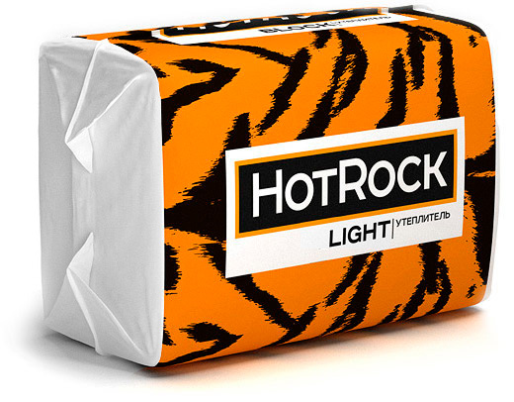
HOTROCK (ХОТРОК)
Марка продукта | Размер |  |  | В упаковке |  |  | Цена
 | длина | ширина | толщина | штук | м2 | м3 | за м3 | за упаковку
HOTROCK Лайт ЭКО | 1200 | 600 | 50 | 8 | 5.76 | 0.288 | 1100 | 316.8
 | 1200 | 600 | 100 | 4 | 2.88 | 0.288 | 1100 | 316.8
HOTROCK Лайт | 1200 | 600 | 50 | 8 | 5.76 | 0.288 | 1300 | 374.4
 | 1200 | 600 | 100 | 4 | 2.88 | 0.288 | 1300 | 374.4
HOTROCK Блок | 1200 | 600 | 50 | 8 | 5.76 | 0.288 | 1600 | 460.8
 | 1200 | 600 | 100 | 4 | 2.88 | 0.288 | 1600 | 460.8
HOTROCK Акустик | 1210 | 610 | 50 | 8 | 5.9048 | 0.2952 | 1550 | 457.56
 | 1210 | 610 | 100 | 4 | 2.9524 | 0.2952 | 1550 | 457.56
HOTROCK Вент Лайт | 1200 | 600 | 50 | 6 | 4.32 | 0.216 | 1950 | 421.2
 | 1200 | 600 | 100 | 4 | 2.88 | 0.288 | 1950 | 561.6
 | 1200 | 600 | 150 | 2 | 1.44 | 0.216 | 1950 | 421.2
HOTROCK Вент 90 | 1200 | 600 | 50 | 4 | 2.88 | 0.144 | 2560 | 368.64
 | 1200 | 600 | 100 | 3 | 2.16 | 0.216 | 2560 | 552.96
 | 1200 | 600 | 150 | 2 | 1.44 | 0.216 | 2560 | 552.96
HOTROCK Фасад Лайт | 1200 | 600 | 50 | 4 | 2.88 | 0.144 | 3700 | 532.8
 | 1200 | 600 | 100 | 2 | 1.44 | 0.144 | 3700 | 532.8
HOTROCK Фасад | 1200 | 600 | 50 | 3 | 2.16 | 0.108 | 4260 | 460.08
 | 1200 | 600 | 100 | 2 | 1.44 | 0.144 | 4260 | 613.44
HOTROCK Руф Н | 1200 | 600 | 50 | 4 | 2.8 | 0.144 | 3050 | 439.2
 | 1200 | 600 | 100 | 2 | 1.44 | 0.144 | 3050 | 439.2
HOTROCK Руф С | 1200 | 600 | 40 | 4 | 2.88 | 0.1152 | 4030 | 464.256
 | 1200 | 600 | 50 | 4 | 2.88 | 0.144 | 4030 | 580.32
 | 1200 | 600 | 60 | 3 | 2.16 | 0.1296 | 4030 | 522.288
HOTROCK Руф В | 1200 | 600 | 40 | 4 | 2.88 | 0.1152 | 4490 | 517.248
 | 1200 | 600 | 50 | 3 | 2.16 | 0.108 | 4490 | 484.92
 | 1200 | 600 | 60 | 2 | 1.44 | 0.0864 | 4490 | 387.936

УРСА
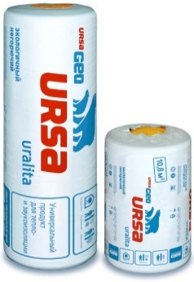
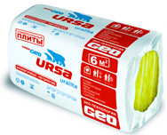
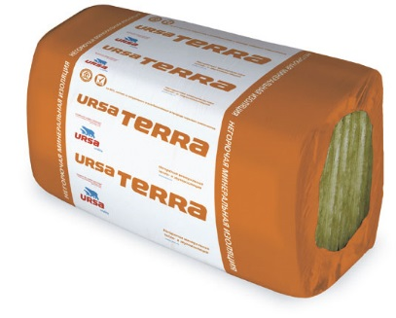
Урса/URSA г.Серпухов
Марка продукта | Размер |  |  | В упаковке |  | Цена в руб с НДС
 | длина | ширина | толщина | штук | м2 | м3 | за м3 | за упаковку
Специализированные продукты
ШУМОЗАЩИТА 4-8000-610-50 | 8000 | 610 | 50 | 4 | 19.52 | 0.976 | 1120 | 1093.12
ШУМОЗАЩИТА 4-5000-610-75 | 5000 | 610 | 75 | 4 | 12.2 | 0.915 | 1120 | 1024.8
СКАТНАЯ КРЫША 3900-1200-150 | 3900 | 1200 | 150 | 1 | 4.68 | 0.702 | 1430 | 1003.86
СКАТНАЯ КРЫША 3000-1200-200 | 3000 | 1200 | 200 | 1 | 0.72 | 0.72 | 1430 | 1029.6
КАРКАС 4000-1200-100 | 4000 | 1200 | 100 | 1 | 4.8 | 0.48 | 1500 | 720
КАРКАС 3900-1200-150 | 3900 | 1200 | 150 | 1 | 4.68 | 0.702 | 1500 | 1053
КАРКАС 3900-1200-200 | 3000 | 1200 | 200 | 1 | 3.6 | 0.72 | 1500 | 1080
УНИВЕРСАЛЬНЫЕ ПЛИТЫ 10-1000-600-50 | 1000 | 600 | 50 | 10 | 6 | 0.3 | 1000 | 300
УНИВЕРСАЛЬНЫЕ ПЛИТЫ 10-1000-600-100 | 1000 | 600 | 100 | 5 | 3 | 0.3 | 1000 | 300
ФАСАД 5-1250-600-100 | 1250 | 600 | 100 | 5 | 3.75 | 0.375 | 2700 | 1012.5
ФАСАД 10-1250-600-50 | 1250 | 600 | 50 | 10 | 7.5 | 0.375 | 2700 | 1012.5
Продукты GEO
М-11-2-10000-1200-50 | 10000 | 1200 | 50 | 2 | 24 | 1.2 | 950 | 1140
М-11-10000-1200-100 | 10000 | 1200 | 100 | 1 | 12 | 1.2 | 1050 | 1260
М-11Ф-18000-1200-50 | 18000 | 1200 | 50 | 1 | 21.6 | 1.08 | 1950 | 2106
М-11Ф-9000-1200-100 | 9000 | 1200 | 100 | 1 | 10.8 | 1.08 | 1850 | 1998
М-15-2-8500-1200-50 | 8500 | 1200 | 50 | 2 | 20.4 | 1.02 | 1120 | 1142.4
М-15-8500-1200-100 | 8500 | 1200 | 100 | 1 | 10.2 | 1.02 | 1180 | 1203.6
М-25-9000-1200-50 | 9000 | 1200 | 50 | 1 | 10.8 | 0.54 | 1750 | 945
М-25-4500-1200-100 | 4500 | 1200 | 100 | 1 | 5.4 | 0.54 | 1800 | 972
М-25Ф-9000-1200-50 | 9000 | 1200 | 50 | 1 | 10.8 | 0.54 | 2350 | 1269
М-25Ф-4500-1200-100 | 4500 | 1200 | 100 | 1 | 5.4 | 0.54 | 2250 | 1215
П-15-У24-1250-600-50 | 1260 | 600 | 50 | 24 | 18 | 0.9 | 1150 | 1035
П-20-У24-1250-600-50 | 1250 | 600 | 50 | 24 | 18 | 0.9 | 1300 | 1170
П-20-У12-1250-600-100 | 1250 | 600 | 100 | 12 | 9 | 0.9 | 1300 | 1170
П-30-У20-1250-600-50 | 1250 | 600 | 50 | 20 | 15 | 0.75 | 1600 | 1200
П-30-У10-1250-600-100 | 1250 | 600 | 100 | 10 | 7.5 | 0.75 | 1750 | 1312.5
П-35-12-1250-600-50 | 1250 | 600 | 50 | 12 | 9 | 0.45 | 2750 | 1237.5
П-60-24-1250-600-20 | 1250 | 600 | 20 | 24 | 18 | 0.36 | 4400 | 1584
П-60-20-1250-600-25 | 1250 | 600 | 25 | 20 | 15 | 0.375 | 4400 | 1650
Продукты PureOne - Минеральная изоляция нового поколения
PureOne 37 RN (маты) | 10000 | 1200 | 50 | 2 | 24 | 1.2 | 1480 | 1776
PureOne 34 PN (плиты) | 1250 | 600 | 100 | 6 | 4.5 | 0.45 | 1720 | 774
URSA TERRA 34PN - Негорючая минеральная изоляция
URSA TERRA 34 PN 1250-600-50 | 1250 | 600 | 50 | 24 | 18 | 0.9 | 1150 | 1035
URSA TERRA 34 PN 1250-600-100 | 1250 | 600 | 100 | 12 | 9 | 0.9 | 1150 | 1035
URSA TERRA 34 PN PRO 1250-600-100 | 1250 | 610 | 100 | 12 | 9.15 | 0.915 | 1150 | 1052.25
URSA TERRA 34 PN PRO 1250-600-50 | 1250 | 610 | 50 | 24 | 18.3 | 0.915 | 1150 | 1052.25

УРСА XPS
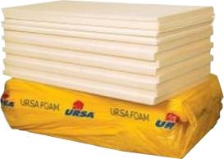
Урса/URSA г.Серпухов
Марка продукта | Размер |  |  | В упаковке |  |  | Цена в руб с НДС
 | длина | ширина | толщина | штук | м2 | м3 | за м3 | за упаковку
Ursa XPS N-III-L (35, Г3) | 1250 | 600 | 30 | 12.0 | 9 | 0.27 | 4500 | 1215
Ursa XPS N-III-L (35, Г3) | 1250 | 600 | 50 | 8.0 | 6 | 0.3 | 4500 | 1350
Ursa XPS N-III-L (35, Г3) | 1250 | 600 | 100 | 4 | 3 | 0.3 | 4500 | 1350
Ursa XPS N-III-L (35, Г4) | 1250 | 600 | 30 | 12 | 9 | 0.27 | 4100 | 1107
Ursa XPS N-III-L (35, Г4) | 1250 | 600 | 40 | 10.00 | 7.5 | 0.3 | 4100 | 1230
Ursa XPS N-III-L (35, Г4) | 1250 | 600 | 50 | 7.00 | 5.25 | 0.2625 | 4150 | 1089.375
Ursa XPS N-III-L (35, Г4) | 1250 | 600 | 60 | 6.00 | 4.5 | 0.27 | 4150 | 1120.5
Ursa XPS N-III-L (35, Г4) | 1250 | 600 | 80 | 5.00 | 3.75 | 0.315 | 4450 | 1401.75
Ursa XPS N-III-L (35, Г4) | 1250 | 600 | 100 | 4.00 | 3 | 0.3 | 4450 | 1335
Ursa XPS N-V (45, Г4) | 1250 | 600 | 50 | 8.00 | 6 | 0.3 | 5550 | 1665
Ursa XPS N-V (45, Г4) | 1250 | 600 | 60 | 6.0 | 4.5 | 0.27 | 5650 | 1525.5
Ursa XPS N-V (45, Г4) | 1250 | 600 | 80 | 5.0 | 3.75 | 0.3 | 5650 | 1695
Ursa XPS N-V (45, Г4) | 1250 | 600 | 100 | 4.0 | 3 | 0.3 | 5650 | 1695

ПОЛИСПЕН
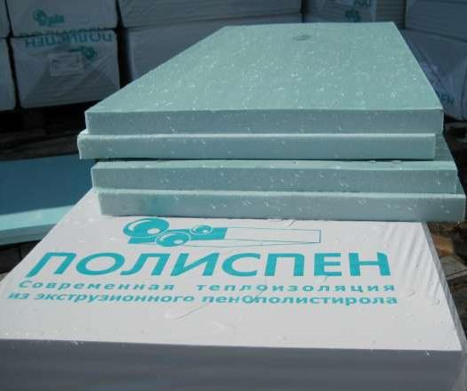
ПОЛИСПЕН. г. Кирово-Чепецк
Марка продукта | Размер |  |  | В упаковке |  |  | Цена в руб с НДС
 | длина | ширина | толщина | штук | м2 | м3 | за м3 | за упаковку
ПОЛИСПЕН 35 Г4 | 1200 | 600 | 22 | 18 | 12.96 | 0.28512 | 3800 | 1083.456
 | 1200 | 600 | 30 | 12 | 8.64 | 0.2592 | 3800 | 984.96
 | 1200 | 600 | 40.00 | 10 | 7.2 | 0.288 | 3800 | 1094.4
 | 1200 | 600 | 50.00 | 7 | 5.04 | 0.252 | 3800 | 957.6

ТЕПЛЕКС
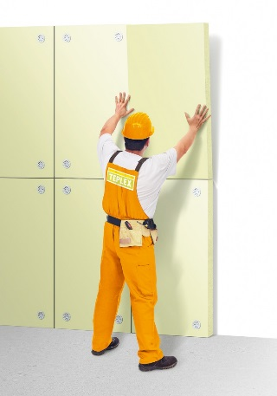
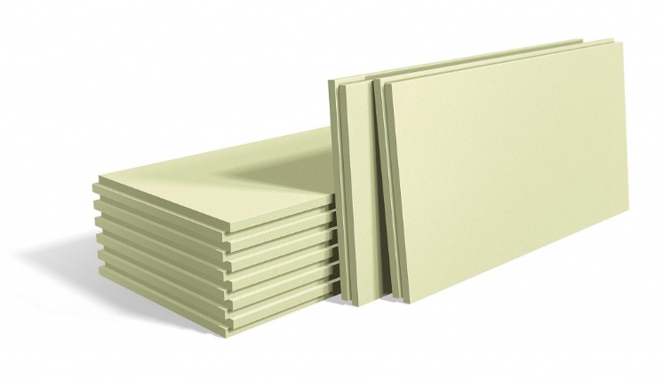
Теплекс/Teplex/г.Нижний Новгород
Марка продукта | Размер |  |  | В упаковке |  |  | Цена в руб с НДС
 | длина | ширина | толщина | штук | м2 | м3 | за м3 | за упаковку
Теплекс тип 35 | 1200 | 600.00 | 20 | 20 | 14.4 | 0.288 | 4620 | 1324.8
 | 1200 | 600.00 | 30 | 14 | 10.08 | 0.3024 | 4620 | 1391.04
 | 1200 | 600.00 | 40 | 10 | 7.2 | 0.288 | 4520 | 1296
 | 1200 | 600.00 | 50 | 8 | 5.76 | 0.288 | 4370 | 1296
 | 1200 | 600.00 | 60 | 7 | 5.04 | 0.3024 | 4520 | 1391.04
 | 1200 | 600.0 | 80 | 5 | 3.6 | 0.288 | 4520 | 1324.8
 | 1200 | 600.0 | 100 | 4 | 2.88 | 0.288 | 4420 | 1296
Теплекс тип 45 | 1200 | 600 | 40 | 10 | 7.2 | 0.288 | 5120 | 1454.4
 | 1200 | 600 | 50 | 8 | 5.76 | 0.288 | 5120 | 1454.4
 | 1200 | 600.00 | 60 | 7 | 5.04 | 0.3024 | 5120 | 1527.12
 | 1200 | 600.00 | 80 | 5 | 3.6 | 0.288 | 5120 | 1454.4
 | 1200 | 600.00 | 100 | 4 | 2.88 | 0.288 | 5120 | 1454.4

